Лист1
Time - Время обучения.
Acc - Максимальная точность, достигнутая в процессе обучения.
Loss - Лучший результат, достигнутый функцией потерь, в процессе обучения (минимальная ошибка)
AV_lbl - Среднее арифметическое (выборочное среднее) для label значений (Истинных значений)
AV_pred - Среднее арифметическое (выборочное среднее) для prediction значений (Предугаданных значений)
Stand_dev - стандартное отклонение
Error - Процентное соотношение между стандартным отклонением и средним арифметическим
Max_err - Максимальная ошибка в процентах
Rel - (relation) Процентное соотношение между предугаданным значением и истинным значением ( (pred/lbl) * 100 )
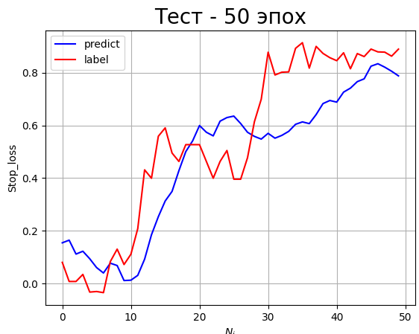
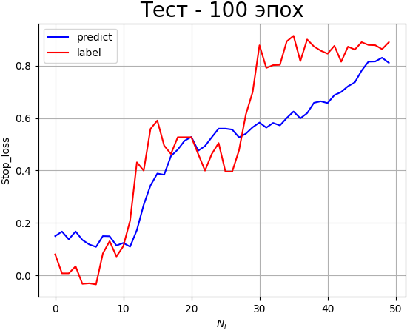
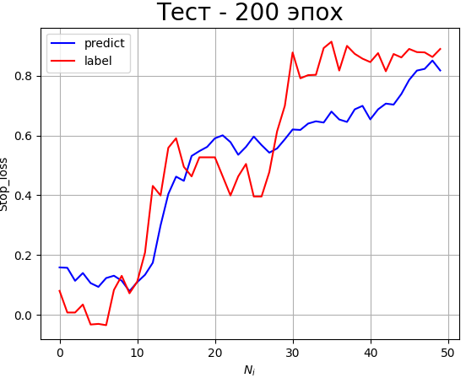
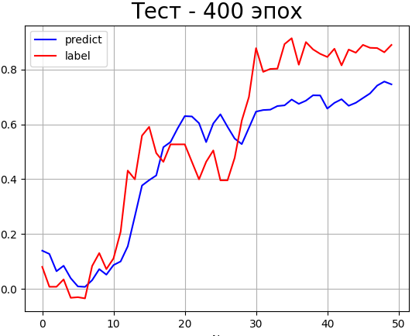
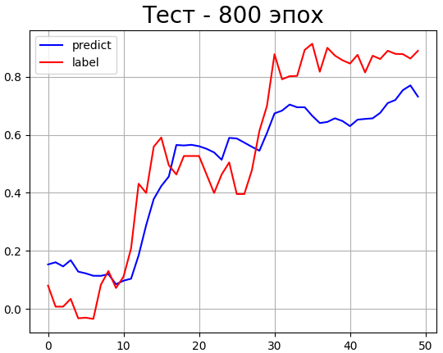
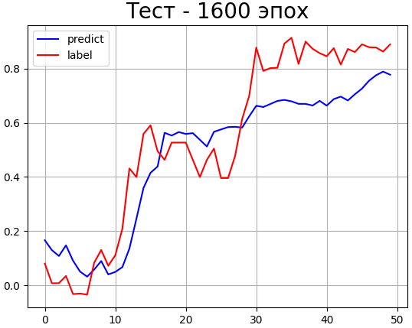
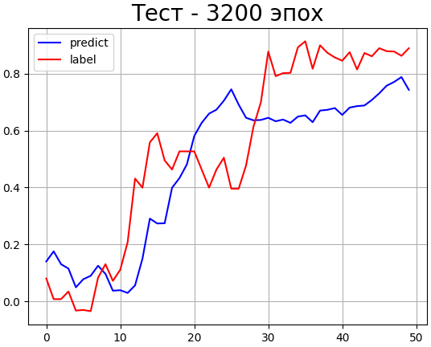
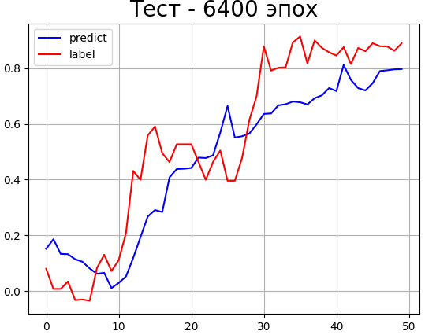
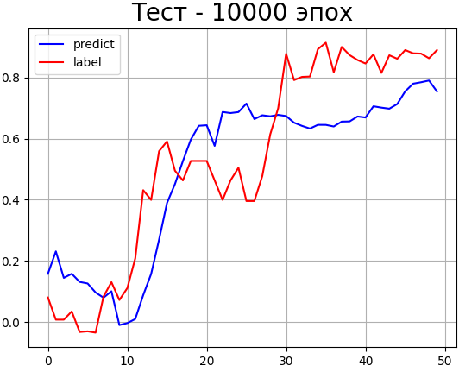
MSE | train | MLP | Time | Acc | Loss | AV_lbl | AV_pred | Stand_dev | Error | Max_err | MSE | test | MLP | Time | Rel | AV_lbl | AV_pred | Stand_dev | Error | Max_err
 |  | 50 | 1.00 | 0.215 | 0.0030 | 0.6151 | 0.6138 | 0.055 | 8.960 | 153.2 |  |  | 50 | 0.00 | 137.84 | 0.535 | 0.468 | 0.1673 | 31.267 | 1922.733
 |  | 100 | 2.00 | 0.27 | 0.0016 | 0.6151 | 0.6188 | 0.044 | 7.078 | 55.59 |  |  | 100 | 0.00 | 143.74 | 0.535 | 0.472 | 0.155 | 28.934 | 1955.51
 |  | 200 | 3.586 | 0.585 | 0.0002 | 0.6151 | 0.6116 | 0.020 | 3.313 | 32.32 |  |  | 200 | 0.00 | 139.27 | 0.535 | 0.494 | 0.138 | 25.881 | 1834.29
 |  | 400 | 6.720 | 0.715 | 0.00009 | 0.6151 | 0.6143 | 0.014 | 2.376 | 27.536 |  |  | 400 | 0.00 | 134.61 | 0.535 | 0.474 | 0.145 | 27.122 | 1467.21
MLP MSE test
 |  | 800 | 13.572 | 0.98 | 0.00002 | 0.6151 | 0.6142 | 0.0090 | 1.473 | 19.183 |  |  | 800 | 0.00 | 190.5 | 0.535 | 0.484 | 0.148 | 27.637 | 1874.25
 |  | 1600 | 27.80 | 1.00 | 0.000006 | 0.6151 | 0.61501 | 0.0026 | 0.427 | 7.186 |  |  | 1600 | 0.00 | 156.85 | 0.535 | 0.479 | 0.139 | 26.070 | 1497.168
 |  | 3200 | 56.043 | 1.00 | 0.0000006 | 0.6151 | 0.61483 | 0.00344 | 0.559 | 9.845 |  |  | 3200 | 0.00 | 174.42 | 0.535 | 0.475 | 0.181 | 33.815 | 2058.79
Кол-во эпох
 |  | 6400 | 195.29 | 1.00 | 0.0000003 | 0.6151 | 0.61495 | 0.0033 | 0.539 | 5.370 |  |  | 6400 | 0.00 | 178.58 | 0.535 | 0.467 | 0.148 | 27.786 | 2187.48
 |  | 10000 | 180.47 | 1.00 | 0.0000003 | 0.6151 | 0.61502 | 0.0012 | 0.204 | 2.355 |  |  | 10000 | 0.00 | 204.036 | 0.535 | 0.497 | 0.176 | 32.951 | 2739.29

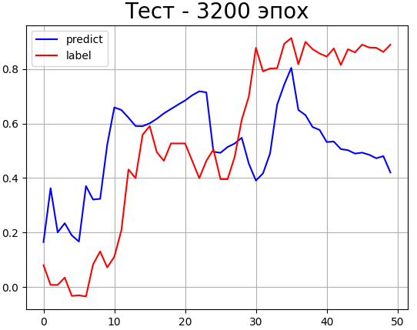
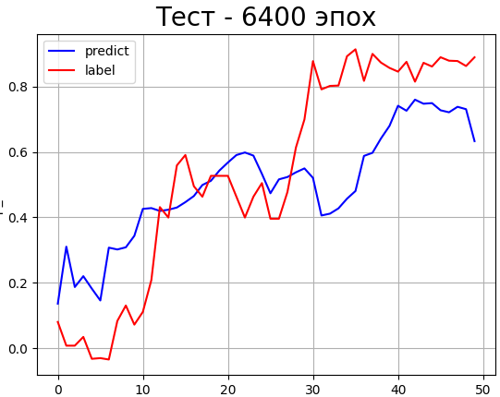
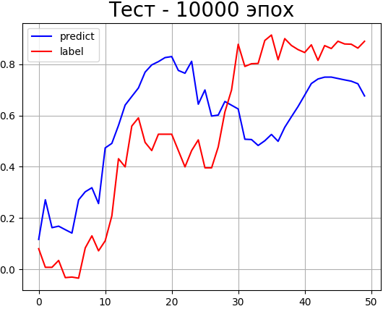
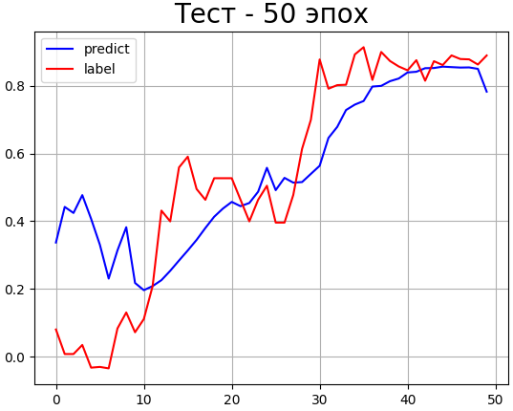
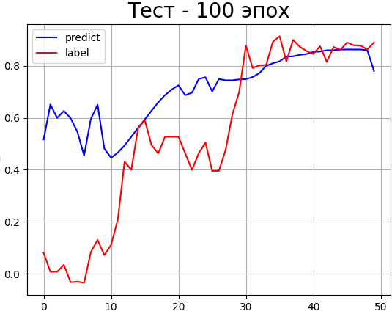
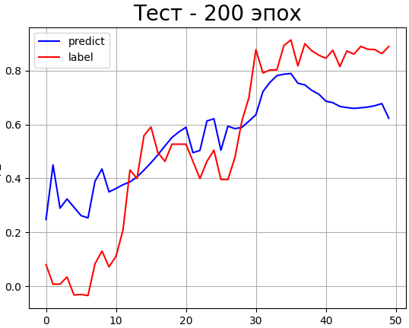
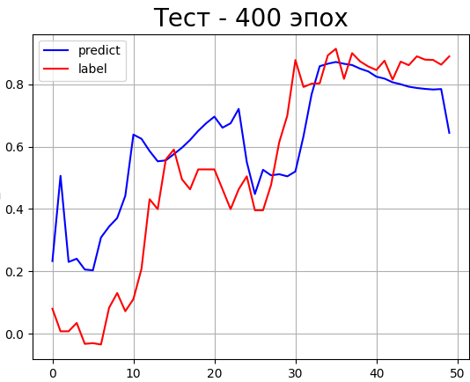
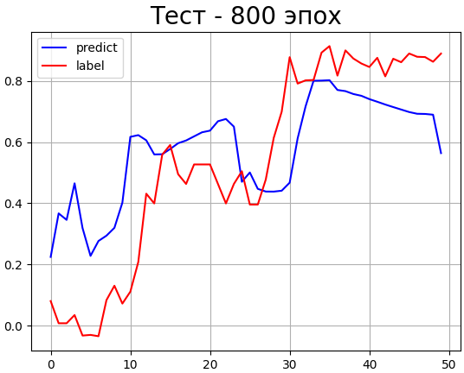
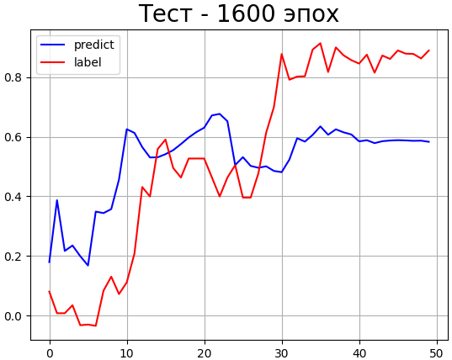
 |  | CNN | Time | Acc | Loss | AV_lbl | AV_pred | Stand_dev | Error | Max_err |  |  | CNN | Time | Rel | AV_lbl | AV_pred | Stand_dev | Error | Max_err
 |  | 50 | 3.484 | 0.07 | 0.0217 | 0.6151 | 0.598 | 0.1477 | 24.022 | 232.08 |  |  | 50 | 0.00 | 402.567 | 0.535 | 0.5478 | 0.185 | 34.658 | 5327.65
 |  | 100 | 4.673 | 0.1 | 0.0146 | 0.6151 | 0.6085 | 0.1298 | 21.117 | 232.21 |  |  | 100 | 0.00 | 594.99 | 0.535 | 0.707 | 0.281 | 52.643 | 7893.84
 |  | 200 | 8.708 | 0.125 | 0.0104 | 0.6151 | 0.609 | 0.1033 | 16.793 | 280.85 |  |  | 200 | 0.00 | 364.604 | 0.535 | 0.5522 | 0.187 | 35.014 | 5421.75
 |  | 400 | 13.0394 | 0.235 | 0.00313 | 0.6151 | 0.61321 | 0.0702 | 11.413 | 110.80 |  |  | 400 | 0.00 | 369.137 | 0.535 | 0.6143 | 0.198 | 37.153 | 6113.93
MSE - Mean Square Error
MAE - Mean Absolute Error
train - Метрики на этапе обучения НС (С обучающим ДС)
test - Метрики на этапе тестирования НС (с тестовым ДС, который НС ещё не видела)
MLP - Результаты Перцептрона
CNN - Результаты сверточной НС
 |  | 800 | 25.757 | 0.415 | 0.0013 | 0.6151 | 0.61134 | 0.050 | 8.193 | 97.023 |  |  | 800 | 0.00 | 373.84 | 0.535 | 0.576 | 0.216 | 40.412 | 4404.93
 |  | 1600 | 48.983 | 0.535 | 0.00064 | 0.6151 | 0.61734 | 0.070 | 11.361 | 149.358 |  |  | 1600 | 0.00 | 323.284 | 0.535 | 0.5205 | 0.2455 | 45.865 | 4651.082
CNN MSE test
 |  | 3200 | 98.291 | 0.73 | 0.00029 | 0.6151 | 0.62016 | 0.021 | 3.52320 | 66.7594 |  |  | 3200 | 0.00 | 315.9405 | 0.535 | 0.5173 | 0.2813 | 52.557 | 4351.543
 |  | 6400 | 193.839 | 0.955 | 0.000030 | 0.6151 | 0.6145 | 0.00741 | 1.205 | 24.537 |  |  | 6400 | 0.00 | 277.633 | 0.535 | 0.5 | 0.210 | 39.297 | 3712.01
 |  | 10000 | 299.83 | 1.00 | 0.000028 | 0.6151 | 0.61665 | 0.0114 | 1.860 | 50.341 |  |  | 10000 | 0.00 | 268.801 | 0.535 | 0.5724 | 0.2393 | 44.707 | 3230.797

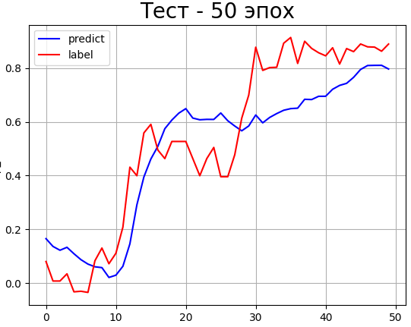
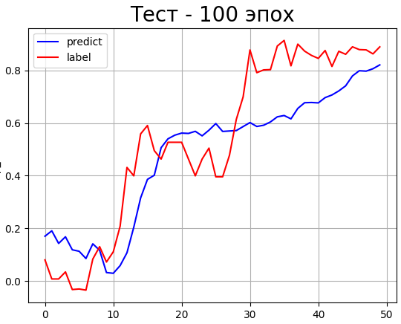
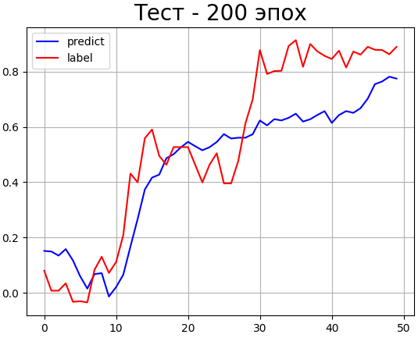
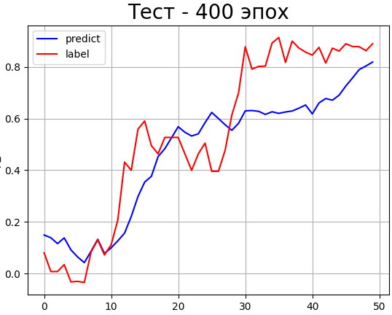
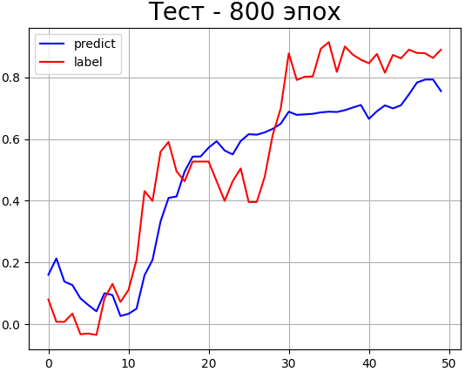
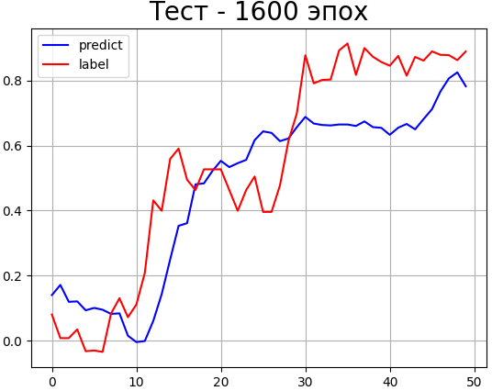
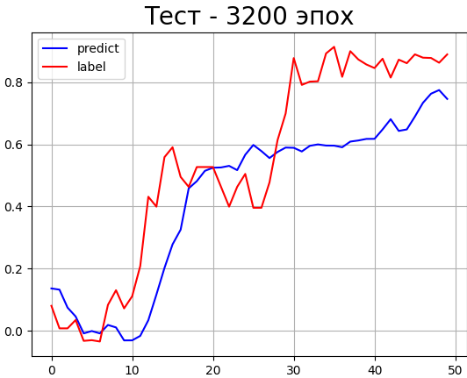
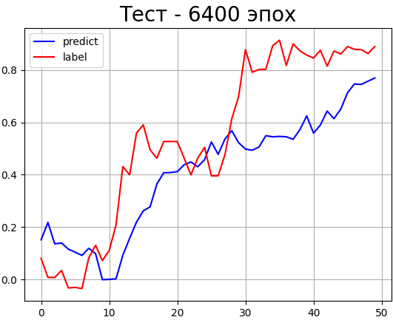
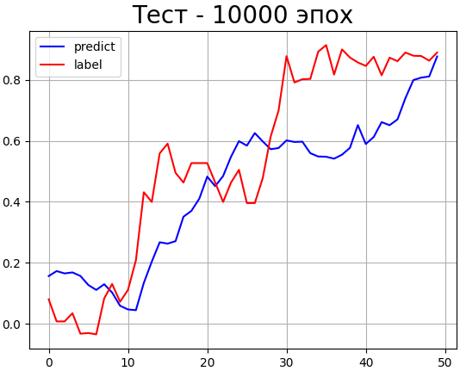
MAE | train | MLP | Time | Acc | Loss | AV_lbl | AV_pred | Stand_dev | Error | Max_err | MAE | test | MLP | Time | Rel | AV_lbl | AV_pred | Stand_dev | Error | Max_err
 |  | 50 | 1.00 | 0.22 | 0.0395 | 0.6151 | 0.61235 | 0.0675 | 10.974 | 161.89 |  |  | 50 | 0.00 | 169.03 | 0.535 | 0.497 | 0.146 | 27.400 | 1578.07
 |  | 100 | 2.00 | 0.37 | 0.0226 | 0.6151 | 0.6058 | 0.0436 | 7.090 | 62.462 |  |  | 100 | 0.00 | 190.92 | 0.535 | 0.4780 | 0.157 | 29.377 | 2242.9
 |  | 200 | 3.455 | 0.425 | 0.0165 | 0.6151 | 0.61425 | 0.0236 | 3.846 | 53.93 |  |  | 200 | 0.00 | 165.598 | 0.535 | 0.4595 | 0.1549 | 28.949 | 1736.29
 |  | 400 | 7.208 | 0.62 | 0.0099 | 0.6151 | 0.6128 | 0.02307 | 3.751 | 26.671 |  |  | 400 | 0.00 | 162.802 | 0.535 | 0.467 | 0.1578 | 29.493 | 1603.944
 |  | 800 | 14.6937 | 0.87 | 0.00546 | 0.6151 | 0.61486 | 0.0088 | 1.44288 | 19.525 |  |  | 800 | 0.00 | 185.6651 | 0.535 | 0.4895 | 0.1408 | 26.307 | 2519.20
 |  | 1600 | 28.3952 | 0.94 | 0.0041 | 0.6151 | 0.61565 | 0.0078 | 1.273 | 22.80 |  |  | 1600 | 0.00 | 171.482 | 0.535 | 0.46968 | 0.1644 | 30.724 | 2006.28
MLP MAE test
 |  | 3200 | 58.797 | 1.00 | 0.00254 | 0.6151 | 0.6143 | 0.009 | 1.45709 | 15.371 |  |  | 3200 | 0.00 | 122.962 | 0.535 | 0.42448 | 0.1856 | 34.688 | 1528.040
 |  | 6400 | 117.310 | 1.00 | 0.00178 | 0.6151 | 0.61526 | 0.00531 | 0.863 | 11.782 |  |  | 6400 | 0.00 | 179.869 | 0.535 | 0.40775 | 0.20698 | 38.668 | 2573.78
 |  | 10000 | 187.9521 | 1.00 | 0.00162 | 0.6151 | 0.61479 | 0.002762 | 0.44912 | 10.241 |  |  | 10000 | 0.00 | 191.47079 | 0.535 | 0.4445 | 0.1911 | 35.71387 | 2024.406

 |  | CNN | Time | Acc | Loss | AV_lbl | AV_pred | Stand_dev | Error | Max_err |  |  | CNN | Time | Rel | AV_lbl | AV_pred | Stand_dev | Error | Max_err
 |  | 50 | 3.895 | 0.12 | 0.1522 | 0.6151 | 0.6462 | 0.221 | 36.074 | 912.814 |  |  | 50 | 0.00 | 555.525 | 0.535 | 0.7153 | 0.288 | 53.7921 | 9219.84
 |  | 100 | 4.762 | 0.155 | 0.0887 | 0.6151 | 0.65 | 0.1405 | 22.852 | 340.091 |  |  | 100 | 0.00 | 411.85 | 0.535 | 0.5652 | 0.185 | 34.721 | 6026.34
 |  | 200 | 8.210 | 0.21 | 0.70 | 0.6151 | 0.6293 | 0.127 | 20.756 | 149.159 |  |  | 200 | 0.00 | 469.323 | 0.535 | 0.6572 | 0.2043 | 38.170 | 5913.56
 |  | 400 | 13.410 | 0.355 | 0.039 | 0.6151 | 0.61 | 0.079 | 12.923 | 142.243 |  |  | 400 | 0.00 | 315.993 | 0.535 | 0.5331 | 0.1729 | 32.3109 | 4811.598
 |  | 800 | 25.776 | 0.44 | 0.024 | 0.6151 | 0.61833 | 0.0457 | 7.442 | 124.144 |  |  | 800 | 0.00 | 335.96 | 0.535 | 0.6463 | 0.1865 | 34.846 | 4975.766
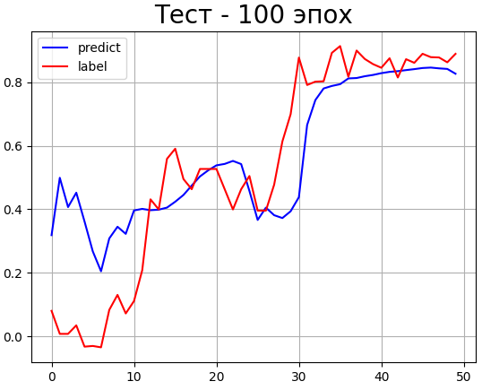
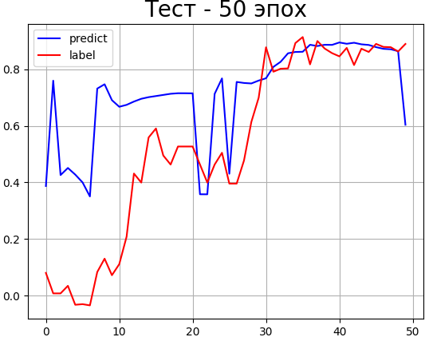
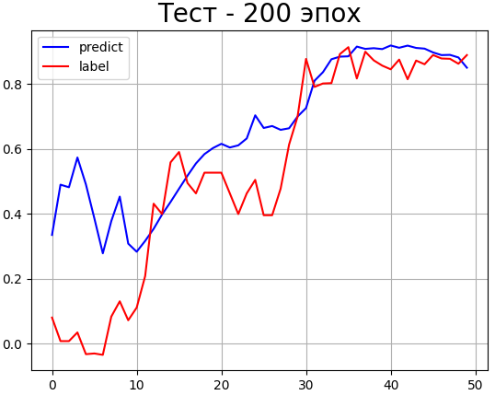
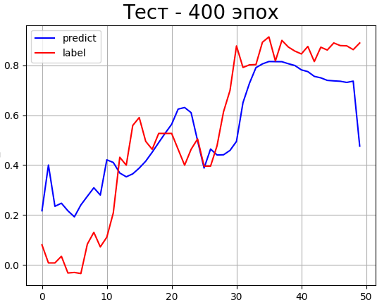
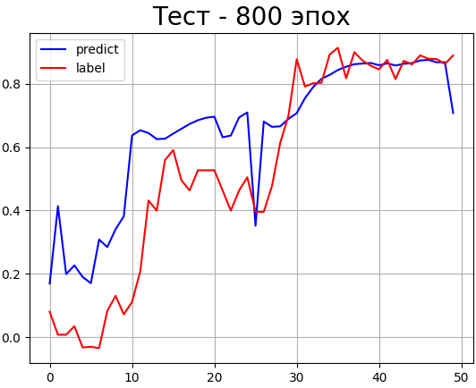
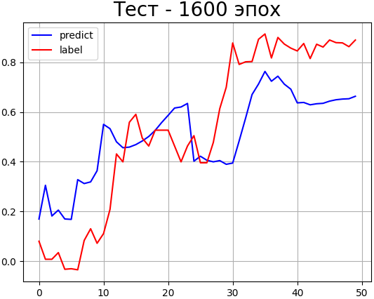
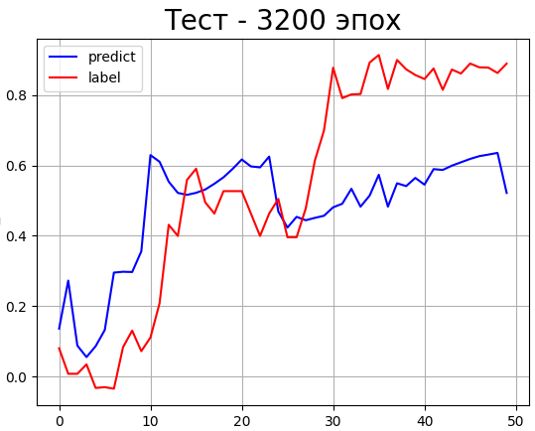
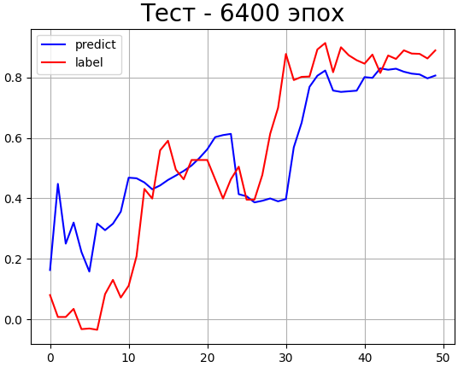
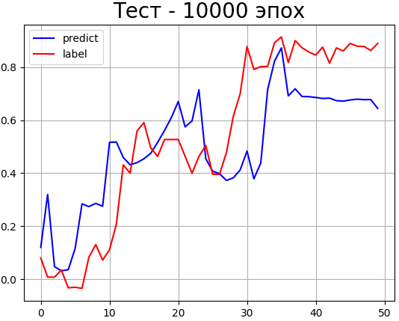
 |  | 1600 | 51.802 | 0.605 | 0.0143 | 0.6151 | 0.6161 | 0.030 | 4.928 | 38.164 |  |  | 1600 | 0.00 | 280.75 | 0.535 | 0.5064 | 0.208 | 38.92 | 3648.1
 |  | 3200 | 102.44 | 0.715 | 0.0106 | 0.6151 | 0.6144 | 0.02558 | 4.1605 | 71.385 |  |  | 3200 | 0.00 | 230.609 | 0.535 | 0.4783 | 0.2408 | 44.9939 | 3247.14
 |  | 6400 | 202.842 | 0.855 | 0.0065 | 0.6151 | 0.6155 | 0.0144 | 2.340 | 21.444 |  |  | 6400 | 0.00 | 342.341 | 0.535 | 0.5502 | 0.1789 | 33.423 | 5398.51
 |  | 10000 | 317.748 | 0.935 | 0.00416 | 0.6151 | 0.6130 | 0.0113 | 1.841 | 16.953 |  |  | 10000 | 0.00 | 222.241 | 0.535 | 0.5 | 0.1937 | 36.192 | 3826.922

 |  | Full time of test
 |  | 4,85 часа
CNN MAE test

